Planilha Orçamento
PREFEITURA MUNICIPAL DE ITARANA-ES
OBRA: Drenagem e Pavimentação |  |  |  | 
LOCAL: Estrada Rural Municipal, Comunidade de Santa Rita, Itarana-ES
ORÇAMENTISTA: João Bosco Dal Col De Martin
BDI (desonerado): 29,63% LS: 128,33% (horista) 59,15% (mensalista)
DATA BASE: Julho de 2022 / Atualização 26/01/2023
PLANILHA ORÇAMENTÁRIA

CÓDIGO |  | SERVIÇO | QUANTIDADES |  |  |  | 1.29630
 |  |  | Unidades | Quantidade | Valor Unitário (R$) | Valor Total (R$) | 29.63%
1 |  | SERVIÇOS PRELIMINARES | UNIDADE | QUANTIDADE | VALOR UNITÁRIO (R$) | VALOR TOTAL (R$) |  | -
1.1 | DER EDIF. 10512 | Equipe topográfica para serviços simples de locação e nivelamento (incluindo equipamento, transporte e profissionais nível médio) | mês | 0.30 | R$23,060.83 | R$6,918.25 | 17,789.73 | 23,060.83
Total item 01: |  |  |  |  |  | R$6,918.25 |  | -
2 |  | INSTALAÇÃO DE CANTEIRO, MOBILIZAÇÃO E DESMOBILIZAÇÃO | UNIDADE | QUANTIDADE | VALOR UNITÁRIO (R$) | VALOR TOTAL (R$) |  | -
2.1 | DER 41500 | Placa de obra nas dimensões de 3,0 x 6,0 m, padrão DER-ES | m² | 16.00 | R$354.74 | R$5,675.84
2.2 | DER 41503 | Rede de luz, incl. padrão entr. energia trifás. cabo ligação até barracões, quadro distrib., disj. e chave de força, cons. 20m entre padrão entr.e QDG | m | 10.00 | R$631.14 | R$6,311.40
2.3 | DER 41499 | Rede de esgoto, contendo fossa e filtro, incl. tubos e conexões de ligação entre caixas, considerando distância de 25m | m | 10.00 | R$503.10 | R$5,031.00
2.4 | DER 41501 | Rede de água c/ padrão de entrada d'água diâm. 3/4" conf. CESAN, incl. tubos e conexões p/ aliment., distrib., extravas. e limp., cons. o padrão a 25m | m | 10.00 | R$64.14 | R$641.40
2.5 | DER 41527 | Reservatório de fibra de vidro de 1000 L, incl. suporte em madeira de 7x12cm, elevado de 4m | und | 1.00 | R$3,295.92 | R$3,295.92
2.6 | DER 41496 | Mobilização e desmobilização de container de 51 km até 150 km | und | 1.00 | R$2,419.76 | R$2,419.76
2.7 | DER 41579 | Aluguel de container para almoxarifado | mês | 6.00 | R$917.00 | R$5,502.00
2.8 | DER 41531 | Barracão em chapa compensada 12mm e pont. 8x8cm, piso cimentado e cobertura de telhas fibrocimento 6mm, incl. ponto de luz | m² | 10.00 | R$849.62 | R$8,496.20
Total item 02: |  |  |  |  |  | R$37,373.52 |  | -
3 |  | TERRAPLENAGEM | UNIDADE | QUANTIDADE | VALOR UNITÁRIO (R$) | VALOR TOTAL (R$) | Valor referen. | Valor c/ INCC
3.1 | DER 40167 | Limpeza, desmatamento e destocamento de árvores com diâmetro até 15 cm, com trator de esteira | m² | 6,280.00 | R$0.93 | R$5,840.40 | 0.56 | 0.58
3.2 | DER 40171 | Destocamento de árvores com diâmetro de 15 a 30 cm, com trator de esteira | und | 20.00 | R$24.35 | R$487.00 | 14.73 | 15.32
3.3 | DER 40172 | Destocamento de árvores com diâmetro > 30 cm, com trator de esteira | und | 5.00 | R$48.71 | R$243.55 | 29.48 | 30.66
3.4 | DER 60002 | Transp. Limpeza TR-201-00 (Comercial - Caminhão basculante) (1,554XP + 1,619XR + 6,477) XP=5,7 e XR=1 | t | 8.75 | R$16.95 | R$148.31 | 11.96 | 12.44
3.5 | DER 42578 | Escavação e carga de material de 1ª categoria com escavadeira em Vias Urbanas | m³ | 300.00 | R$6.44 | R$1,932.00 | 4.59 | 4.77
3.6 | DER 60002 | Transp. p/ Bota-fora TR-201-00 (Comercial - Caminhão basculante) (1,554XP + 1,619XR + 6,477) XP=5,7 e XR=1 | t | 546.00 | R$16.95 | R$9,254.70 | 11.96 | 12.44
3.7 | DER 40754 | Regularização e compactação do sub-leito (100% P.I.) H = 0,20m | m² | 36,157.35 | R$2.08 | R$75,207.29
Total item 03: |  |  |  |  |  | R$93,113.25 |  | -
4 |  | OBRAS DE ARTE CORRENTES E DRENAGEM | UNIDADE | QUANTIDADE | VALOR UNITÁRIO (R$) | VALOR TOTAL (R$) | Valor referen. | Valor c/ INCC | Sem BDI | COM BDI
4.1 | COMP.04 | Meio fio (assentamento), inclusive caiação | m | 8,518.14 | R$17.16 | R$146,171.28 | 74.63 | 77.62
4.2 | DER 40431 | Corpo BSTC (greide) diâmetro 0,60 m CA-2 PB inclusive escavação, reaterro e transporte do tubo | m | 60.00 | R$430.20 | R$25,812.00 | 349.47 | 363.45
4.3 | DER 40514 | Berço de concreto ciclópico para BSTC diâmetro 0,60 m | m | 60.00 | R$204.53 | R$12,271.80 | 178.60 | 185.74
4.4 | DER 40530 | Boca de concreto ciclópico para BSTC diâmetro 0,60 m | und | 2.00 | R$1,529.78 | R$3,059.56
4.5 | DER 40563 | Caixa coletora concreto armado H= 2,00 m, inclusive escavação | und | 2.00 | R$5,990.48 | R$11,980.96 | 5,279.87 | 5,491.06
4.6 | SICRO 2003454 | Dissipador de energia - DEB 04 - areia extraída e brita e pedra de mão produzidas | und | 5.00 | R$1,941.91 | R$9,709.55 | 1,498.04 | 1,941.91 | 1,239.57 | 1,528.64
Total item 04: |  |  |  |  |  | R$209,005.15 |  | -
5 |  | PAVIMENTAÇÃO | UNIDADE | QUANTIDADE | VALOR UNITÁRIO (R$) | VALOR TOTAL (R$) |  | -
5.1 | COMP.01 | Assentamento de bloco de concreto (35 MPa), esp.=8cm, sobre colchão de pó de pedra esp.=5cm, inclusive fornecimento do pó de pedra e compactação, inclusive transportes | m² | 36,157.35 | R$23.60 | R$853,313.46 | 135.26 | 141.62
5.2 | COMP.02 | Transporte, carga e desgarca de material de pavimentação | t | 6,942.21 | R$4.26 | R$29,573.82
Total item 05: |  |  |  |  |  | R$882,887.28 |  | -
6 |  | SINALIZAÇÃO VIÁRIA | UNIDADE | QUANTIDADE | VALOR UNITÁRIO (R$) | VALOR TOTAL (R$) |  | -
SINALIZAÇÃO PROVISÓRIA (DURANTE A OBRA) |  |  |  |  |  |  |  | -
6.1 | DER 40145 | Sinalização vertical, inclusive transporte de placa sinalização e madeira | m² | 4.00 | R$849.19 | R$3,396.76
6.2 | DER 41359 | Tela de proteção de segurança de PVC cor laranja com suporte para sinalização de obras | m | 200.00 | R$22.90 | R$4,580.00 | 24.76 | 25.75
SINALIZAÇÃO PERMANENTE |  |  |  |  |  | - |  | -
6.3 | DER 40936 | Sinalização vertical com chapa revestida em película, inclusive suporte em madeira | m² | 8.00 | R$960.24 | R$7,681.92 | 842.76 | 876.47
Total item 06: |  |  |  |  |  | R$15,658.68 |  | -
7 |  | OBRAS COMPLEMENTARES | UNIDADE | QUANTIDADE | VALOR UNITÁRIO (R$) | VALOR TOTAL (R$) |  | -
7.1 | DER 40902 | Deslocamento de cerca de madeira c/ 4 fios de arame | m | 200.00 | R$5.82 | R$1,164.00 | 5.68 | 5.91
7.2 | DER 40078 | Reparo de cerca ( substituição de mourões, grampo e arame farpado), inclusive transportes de todos os materiais | m | 100.00 | R$12.19 | R$1,219.00 | 9.66 | 10.05
7.3 | DER 40899 | Cerca de arame farpado 4 fios com mourões a cada 2,0 m, esticadores de madeira, a cada 20,0 m, inclusive transporte de mourão e arame farpado) | m | 80.00 | R$27.55 | R$2,204.00 | 21.58 | 22.44
7.4 | DER 42210 | Grama em placas em taludes com estacas de madeira, fornecimento e plantio | m² | 250.00 | R$36.43 | R$9,107.50 | 22.34 | 23.23
7.5 | DER 41226 | Religação de rede de água em PVC DN 32mm, incluisve conexões | m | 30.00 | R$40.92 | R$1,227.60
7.6 | DER 41225 | Religação de rede de água em PVC DN 25mm, incluisve conexões | m | 30.00 | R$30.33 | R$909.90
Total item 07: |  |  |  |  |  | R$15,832.00 |  | -
8 |  | ADMINISTRAÇÃO LOCAL | UNIDADE | QUANTIDADE | VALOR UNITÁRIO (R$) | VALOR TOTAL (R$) |  | -
8.1 | COMP. 03 | Administração local | und | 1.00 | R$21,253.66 | R$21,253.66 |  | -
Total item 08: |  |  |  |  |  | R$21,253.66 |  | -
TOTAL GERAL: |  |  |  |  |  | R$1,282,041.79 |  | -

 |  |  |  |  | Itarana/ES, janeiro de 2023

 |  | João Bosco Dal Col De Martin
 |  | Engenheiro Civil - CREA-ES 043192/D
 |  | Responsável Técnico PMI

INCC
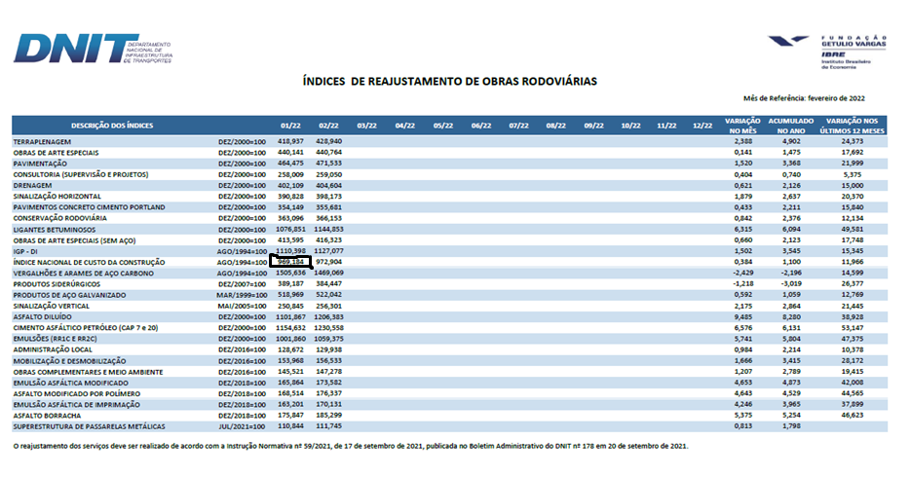
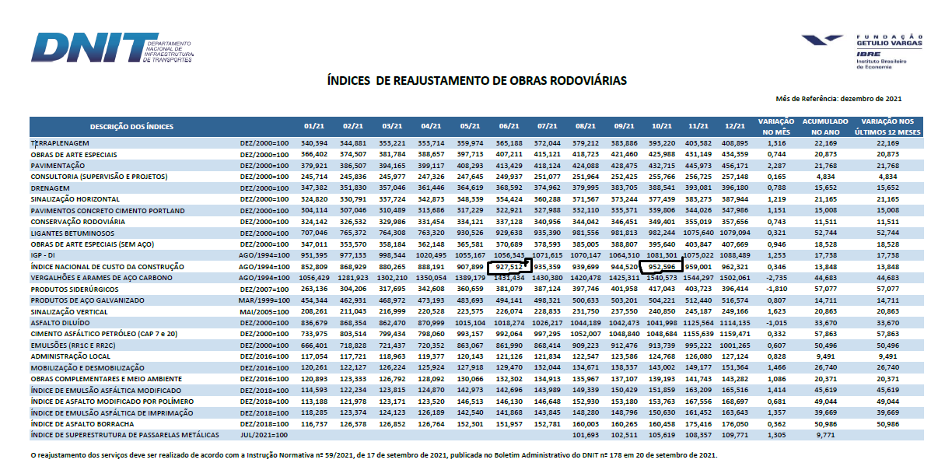
REAJUSTAMENTO DE INCC Janeiro 2022

DNIT
JANEIRO 2022 | 969.184 | INCC
OUTUBRO 2021 | 952.596 | 1.02
DER
JANEIRO 2022 | 969.184 | INCC
JUNHO 2021 | 927.512 | 1.04

